BUGS
ID | Título | Descripción | Resultado Esperado | Severidad | Resultado Obtenido | Evidencia | Estado
BUG_001 | Nombre de campo duplicado en formulario de registro | Dentro del formulario de registro, cuando el usuario da click sobre el nombre de cualquiera de los campos y pasa a hacer click en otro campo del formulario, el nombre del campo seleccionado anteriormente se ve duplicado sobre la línea de texto. | Al pasar de un campo a otro por medio de un click, el cursor debe pasar a la línea de texto del último campo seleccionado y el campo anterior permanecerá vacío. | Severidad baja - Prioridad alta | Al pasar de un campo a otro por medio de un click, el campo que fue seleccionado anteriormente, muestra el nombre duplicado en la línea de texto. |  | Creado
BUG_002 | Login con facebook no funciona | En la ventana de Autenticación, la opción SIGN IN WITH FACEBOOK no esta funcionando | El usuario debe poder ingresar a la página con los datos de facebook y empezar a navegar a través de ella | Severidad baja - Prioridad baja | El usuario obtiene el mensaje "403 FORBIDDEN Sorry, connecting to Facebook is currently unavailable. Please try again later." | 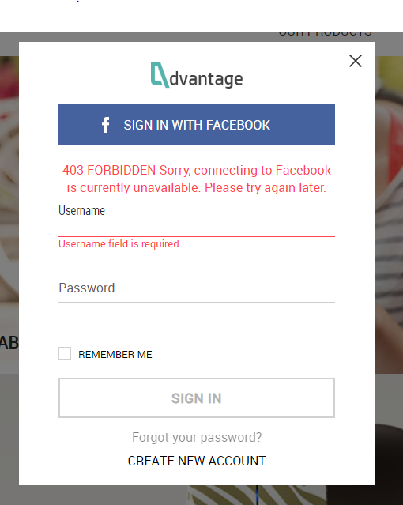 | Creado
BUG_003 | La opción Forgot your password? No funciona | Al hacer click en la opción Forgot your password? No hay ninguna respuesta del sistema ni mensaje de error | El usuario debe poder recibir un email para recuperar su contraseña | Severidad baja - Prioridad alta | No hay ninguna respuesta del sistema ni mensaje de error | 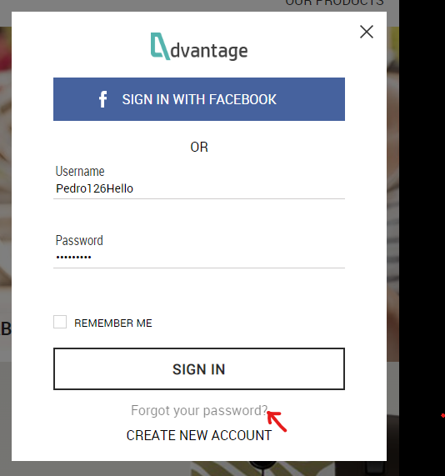 | Creado
BUG_004 | Imagen predeterminada no cambia de color | Al estar dentro de los detalles del producto HP ELITEPAD 1000 G2 TABLET y seleccionar un color diferente al predeterminado, la imagen de previsualización del producto no cambia de color. | El color de la imagen de previsualización del producto cambiará de color de acuerdo al seleccionado en la gama de colores. | Severidad baja - Prioridad baja | La imagen de previsualización del producto HP ELITEPAD 1000 G2 TABLET no cambia de color. | 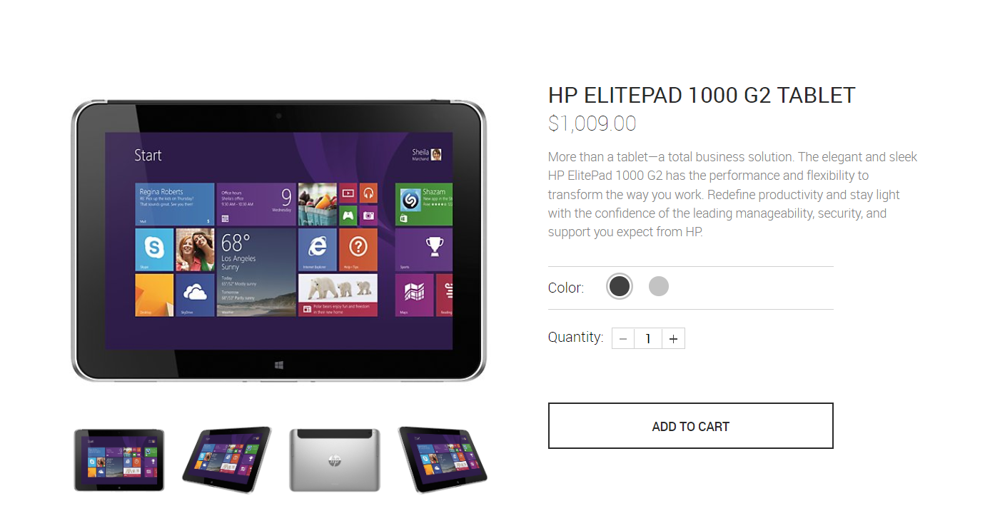 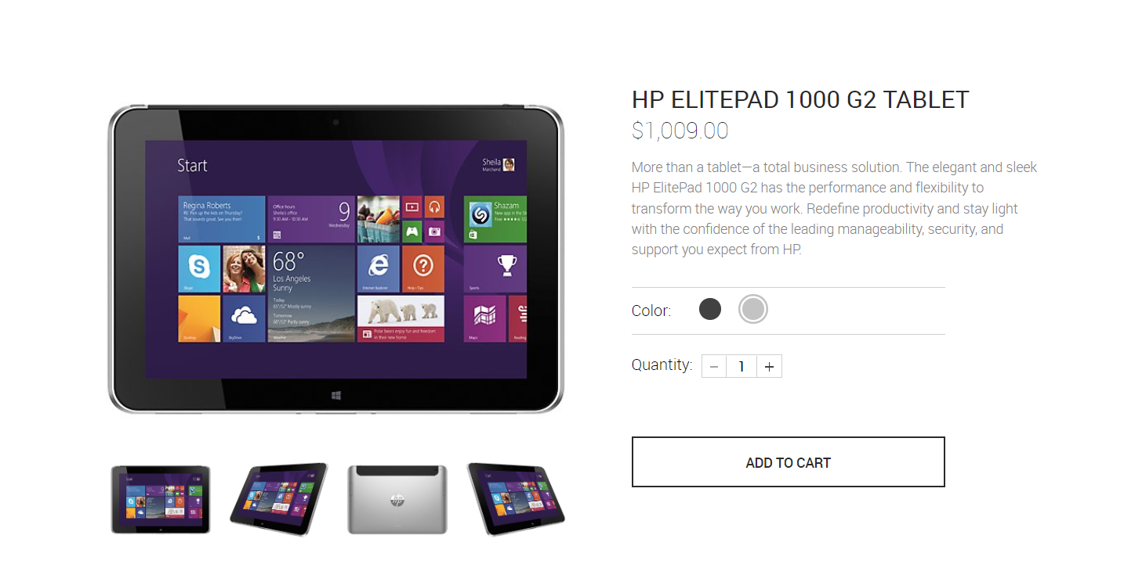 | Creado
BUG_005 | Datos faltantes en detalles de envío | Cuando el usuario ingresa a la opción "Edit shipping details" y elimina datos relevantes para el envío del producto, como nombre, dirección y ciudad y da click en el botón "CONTINUE", la aplicación le permite pasar de pantalla para seleccionar el método de pago con los datos faltantes. | El usuario edita la información requerida para el envío sin dejar campos vacíos. | Severidad alta - Prioridad alta | Se permite continuar a la selección del método de pago sin tener información relevante para en envío del producto. | 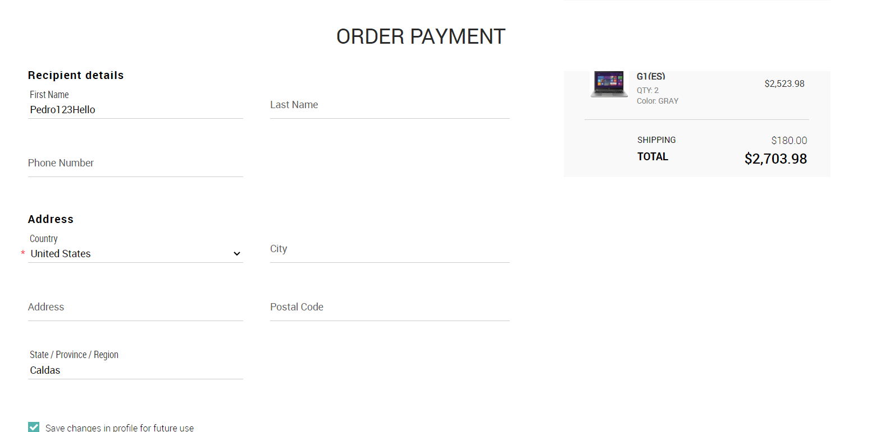 | Creado

